Sheet1
Nazev | Id | Obrazek | Typ | Styly | Vedlejsi barvy
Hrneček buclák | 11979107 | 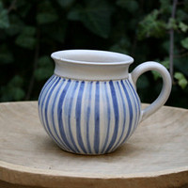
Hrneček buclák | 11979104 | 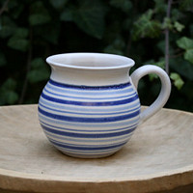
Hrneček buclák | 11979097 | 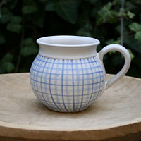 | mrizka | mujstyl | srdickova
Hrneček buclák | 11979093 | 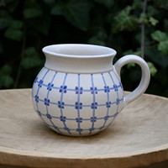
Hrneček buclák | 11979084 | 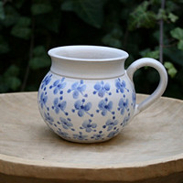
Hrneček buclák | 11979075 | 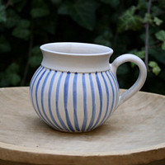
Hrneček buclák | 11979070 | 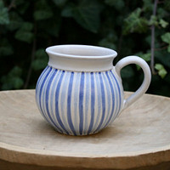
Hrneček čtvrtlitrák | 11979041 | 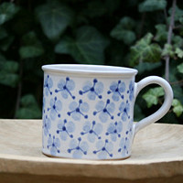
Hrneček čtvrtlitrák | 11979033 | 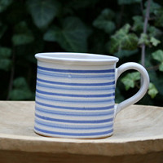
Hrneček čtvrtlitrák | 11979029 | 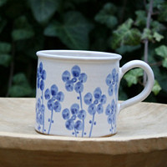
Hrneček čtvrtlitrák | 11979023 | 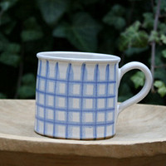
Hrneček čtvrtlitrák | 11979019 | 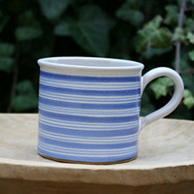
Hrneček čtvrtlitrák | 11979016 | 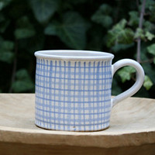
Hrneček čtvrtlitrák | 11979010 | 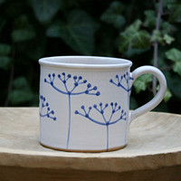
Hrneček čtvrtlitrák | 11979004 | 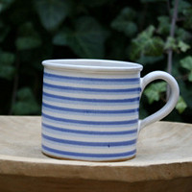
Hrneček čtvrtlitrák | 11978901 | 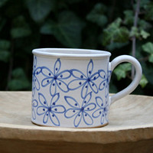
Hrneček čtvrtlitrák | 11978900 | 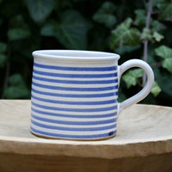
Hrneček čtvrtlitrák | 11978892 | 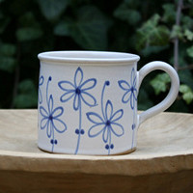
Hrneček čtvrtlitrák | 11978888 | 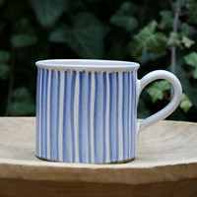
Hrneček čtvrtlitrák | 11978882 | 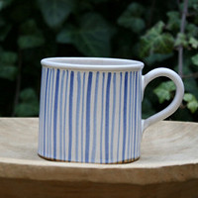
Hrneček čtvrtlitrák | 11978860 | 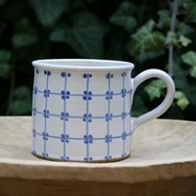
Hrneček čtvrtlitrák | 11978854 | 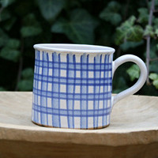
Hrneček čtvrtlitrák | 11978844 | 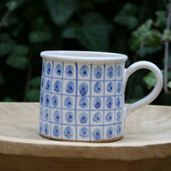
Hrneček čtvrtlitrák | 11978836 | 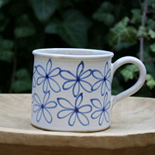
Hrneček čtvrtlitrák | 11978825 | 